重控管理
保管品子類、保管品序號 → BA提供 (因子類及序號皆以選單方式輸入，如需增加保管品，須提需求給IT增加選單內容?)
系統目的 | 目前上海商銀的重要保管品控管為人工作業，作業流程從總行行管金庫或國營二部至分行金庫有二種方式，一為分行人員自行領取；二為貨運公司發送。未來，業務中台的重控需求規劃以標準內部管理方式將憑證明細(張數、號碼、號碼狀態…)、憑證狀態記錄系統化，同時也包含交易上的單據使用(櫃員領用、遺失等)。 1. 對分行業務使用的空白憑證及有價單證做存貨管理 (存摺、存單、空白支票、匯票、NCD、台支、本票等「重要保管品」及「一般印刷品」) 2. 「重要保管品」的狀態管理(未使用、使用、作廢、遺失、銷毀、換發、退回…等) 3. 對保管品維護單位（如總行行管、國營二部）及分行提供保管品盤點功能 ATM金融卡及Debit卡的控管由FEP系統管理
保管品種類 | H-重要保管品(行管), B-重要保管品(國營二部), C-重要保管品(分行含國營二部自用), D-重要保管品(數金處), E-重要保管品(信用卡中心), F-重要保管品(資服處), P-一般印刷品(行管), R-一般印刷品(信用卡中心)
保管品子類 | 待BA提供
保管品序號 | 待BA提供

 |  | 保管品主檔
 |  | 保管品交易記錄檔
 |  | 維護單位保管品入庫檔
 |  | 分行保管品庫存檔 | (大金庫)
 |  | 小金庫保管品領用檔
 |  | 小金庫保管品明細檔
 |  | 分行保管品申請檔
 |  | 分行保管品申請檔／明細檔
 |  | 分行保管品調撥檔
 |  | 保管品盤點記錄檔 | 對結案資料保留2年供調閱查詢
 |  | 保管品盤點記錄明細檔

連線報表
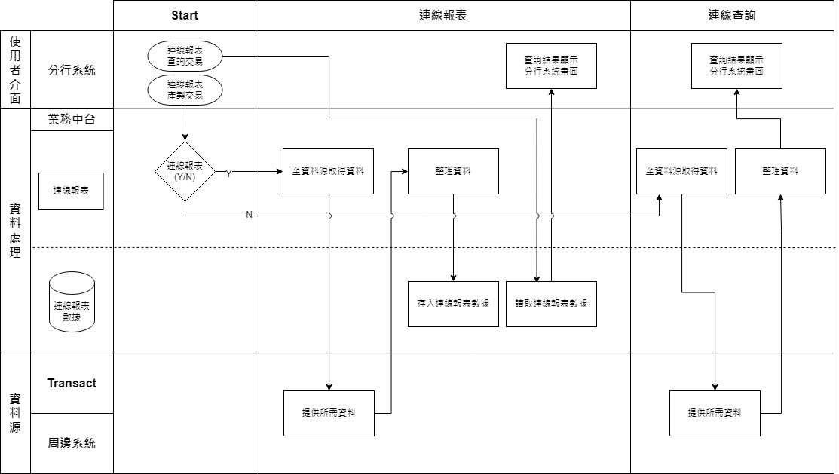
系統目的 | 於業務中台建立連線(on-demand)業務報表申請及產生機制，將原有IBS、 DCS台外幣放款類連線業務報表移至中台產出、或整併至分行之查詢交易畫面。 存款、放款、共同、客戶及額度

存款(上)
系統目的 | 依據核心析離高階差異分析結果，界定由業務中台提供分行系統的台外幣存款相關複合性查詢及交易。

存款中台會有一個DB =>存款中台數據庫?
1 | 開立存款存額/餘額證明。 | 中台將每日以批次從核心中撈取各帳號的每日餘額，並儲存於中台以供查詢 。 1. 台外幣活存/活儲/支存：中台發動批次，儲存各帳號每日餘額 2. 台外幣定存帳號：僅儲存開立日的本金。(利息不納入存款證明的證明金額) ，若證明日為續存後的日期，且定存為本利和續存(不換單)，餘額證明應顯示續存後的存單金額(本金+利息) 餘額：帳戶餘額證明 存額：帳戶餘額是否大於某設定金額
2 | 開立資信證明 (OBU)/存款業務證明(DBU) | 中台將每日以批次從核心中撈取各帳號的每日餘額，並儲存於中台以供查詢 。 1. 台外幣活存/活儲/支存：中台發動批次，儲存各帳號每日餘額 銀行資信證明是指由銀行或其他金融機構出具的足以證明他人資產、信用狀況的各種文件、憑證等。
3 | 帳號列印。 | 「1029列印可用帳號」原核心系統產製連線報表代號RSALX008已移至分行系統產製連線報表代號SA1029，存款中台不處理。 可用帳號表(已移至分行系統產生)
4 | 櫃員交易資料查詢。 | 提供櫃員臨櫃當日帳務性交易查詢，使用者至分行系統執行「櫃員交易資料查詢」輸入查詢櫃員、查詢時間、查詢帳號、查詢金額、查詢幣別及筆數，存款中台至新核心及票據系統彙整櫃員當日交易資料後產生當日櫃員交易查詢結果。
5 | 本日帳戶交易資料查詢/列印對帳單。 | 提供分行查詢客戶帳戶交易明細及列印客戶臨時對帳單，此需求提供兩隻分行交易「帳戶交易資料查詢」及「臨時對帳單列印」，存款中台至新核心/ODP彙整帳號交易明細後，產製查詢結果。可提供交易明細之帳號種類為台外幣活期存款、台幣活期儲蓄存、行員儲蓄存款(含警工生)、同業存款及支票存款。
6 | IBS1042專戶綜存定存結清列印。 | 針對專戶的綜存定存結清後的補摺，特開設以下功能進行補摺。
7 | 列印表單 CHECK LIST 補印。 | 由新核心保留交易資料，分行系統提供Check List補印功能。
8 | 列印扣繳憑單。 | 使用者至分行系統執行「1027 列印扣繳憑單」輸入列印年度、查詢帳號、客戶統 編、扣繳憑單編號，存款中台依據輸入資料撈取扣繳憑單資料提供分行系統列印。可提供扣繳憑單列印之帳號種類為台外幣活期存款、台幣活期儲蓄存款及台外幣定期存款。

電文清單 Transaction List
No. | 交易名稱
1 | 存款餘額/存額證明-清單查詢
2 | 存款餘額/存額證明-證明開立
3 | 開立資信證明-清單查詢
4 | 開立資信證明-證明開立
5 | 櫃員交易資料查詢
6 | 帳戶交易資料查詢
7 | 列印臨時對帳單
8 | 專戶綜存定存結清列印
9 | 專戶綜存定存結清查詢
10 | 列印扣繳憑單-清單查詢
11 | 列印扣繳憑單-列印

存款(下)
MT940為以SWIFT格式製作之日終對帳單報表?
a. 「退票」：指金融業者對於提示之票據拒絕付款，經填具退票理由單，連同票據，退還執票人之謂。
b. 「清償贖回」：指對於存款不足、發票人簽章不符、擅自指定金融業者為本票之擔當付款人或本票提示期限經過前撤銷付款委託等理由所退 票據及其退票理由單，由支票存款戶以清償票款等消滅票據債務之方法予以贖回之謂。
c. 「提存備付」：指存款不足退票後，支票存款戶將票款存入辦理退票之金融業者，申請列收「其他應付款」帳備付之謂。
d. 「重提付訖」：指退票後重新提示，於支票存款帳戶或其他應付款帳戶內付訖之謂。
e. 「註記」：指支票存款戶如有退票紀錄、清償贖回或其他涉及其票據信用之事實時，由票據交換所予以註明，備供查詢之謂。
f. 「終止擔當付款人之委託」：指金融業者終止受託為支票存款戶所簽發本票之擔當付款人之謂。
g. 「拒絕往來」：指金融業者拒絕與票據信用紀錄顯著不良支票存款戶為支票存款往來之謂。
9 | 查詢台外幣歸戶/帳務/基本資料。 | 1. 全行歸戶查詢(3515): 全行歸戶查已併入高頻查詢，請參閱中台BRD「SCSB-NCBS-MID-BRD-高頻查詢-客戶資訊」，存款中台不處理。 2. 台外幣帳戶餘額查詢(1009/NC17)：使用者至分行系統執行「台外幣帳戶餘額查詢」輸入帳號、幣別及查詢理由，查詢該帳號餘額資料，查詢帳號範圍包含台外幣活存、台幣支存、存放同業及同業存款。台外幣活存、台幣支存、存放同業及同業存款資料來源為新核心。託收票資料來源為票據集中系統。 3. 客戶整合資料查詢(3702)：使用者至分行系統執行「客戶整合資料查詢」輸入客戶統一編號勾選需要查詢的客戶整合資訊，依據查詢輸入條件使用頁籤展開查詢結果，除信用卡資料為上一次出帳日及月實績資料為上個月資料，其餘查詢資料範圍為前一營業日。 | 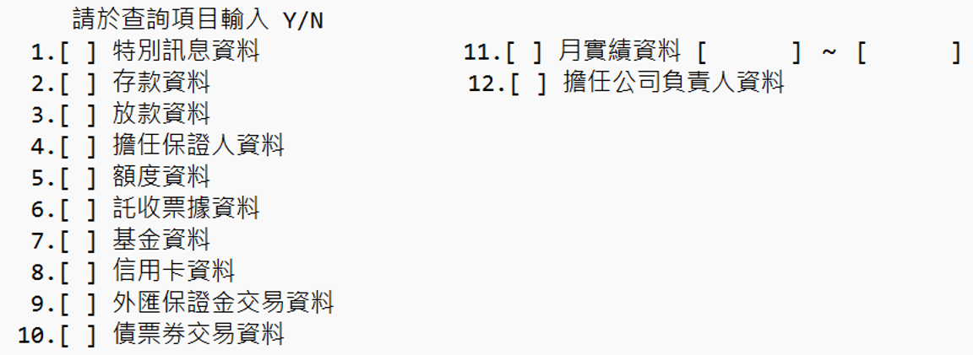
10 | MT940對帳單。 | 存款中台每日批次至核心依客戶申請取得MT940/MX940電文對帳單資料檔案，提供分行經辦於營業時間讀取MT940/MX940電文對帳單資料並送出交易經主管授權發電客戶，完成每日MT940/MX940電文對帳單處理。對帳單電文為核心產生，依據核心上線規劃時電文種類為準。
11 | 列印查詢定存對帳單/試算利息 | 依核心系統規劃，定存資料皆儲存於核心。定存計息/給息/試算利息之計算方式遵照核心做法，故本查詢的查詢結果會與新核心的資料統一。資料留存期限以核心為準。 中台於此功能將負責查詢核心的多支查詢，並組合定存查詢資料，提供分行系統查詢。
12 | 產生對帳單傳送檔(實體對帳單/電子對帳單)。 | 存款中台每月5日前產生上個月對帳單資料。依據客戶申請對帳單寄送方式及帳號種類分為實體對帳單及電子對帳單檔案。
13 | 已收匯差現鈔數欄位(活期及定期共同記錄)。 | 提供分行系統進行現鈔交易時，查詢外幣存款帳號各幣別之已收匯差現鈔數資料。 1. 批次作業：每日(營業日)夜間批次更新外幣存款帳戶當日已收匯差現鈔數。 2. 連線交易：提查詢外幣存款帳號各幣別之已收匯差現鈔數資料。由前一營業日批次更新之外幣存款帳戶當日已收匯差現鈔數與本日(營業日)外幣現鈔交易進處計算處理後，提供最新已收匯差現鈔數資料。
14 | 退票處理。 | 提供票據存款戶退票處理(含登錄、維護及刪除)、退票手續費收取、退票查詢及交換、提回退票管理/列印。
16-有網銀及分行臨櫃?
15 | 清償註記。 | 提供票據存款戶退票後清償處理，清償分3種，提存備付、贖回、重提付訖。
16 | 網路承作議價定期性存款。
17 | 外幣定存議價維護相關功能
18 | 雲支付事故登錄/解除/查詢。 | 此功能為雲支付虛擬卡片事故登錄，卡片管理功能新核心上線後以移至跨行系統控管，請參閱跨行系統BRD「SCSB-NCBS-FEP-BRD-台灣 Pay」，存款中台不做處理。
19 | 1090 關係戶查詢 -Pukii Bank/1091 關係戶維護 -Pukii Bank。 | 關係戶查詢已併入ECIF，請參閱中台BRD「SCSB-NCBS-MID-BRD-ECIF」， 存款中台不處理。
20 | AML (1197+交易資料檢核) /個資。 | 1. AML交易資料檢核(1197) 提供櫃員於分行系統新增、查詢、修改客戶「KYC洗錢防制資料」，並於日終提供EDW KYC資訊並由EDW接收其他外圍系統KYC資訊更新存款中台「KYC洗錢防制資料」。 2. 個人資料蒐集.處理.利用及刪除維護(1000/1098/1099) 提供櫃員於分行系統新增、查詢、修改客戶個人行銷意願及申請客戶個資刪除作業兩項功能。此交易亦可提供外圍系統進行個人資料蒐集.處理.利用及刪除維護及查詢作業。
21 | 批次上傳/多筆交易轉換核心交易之控制。 | 於核心BRD【L3-DP05_Payment and clearing Bulk Process】已有提出存款業務臨櫃批次交易之範圍以及相關作業流程需求，惟交易流程或方式才須待新核心系統提出處理方案時再行討論存款中台需求範圍。
22 | 外匯活存央媒申報欄位。 | 外匯活存央媒申報欄位彙整功能已併入央媒中台，請參閱中台BRD「SCSB- NCBS-MID-BRD-央媒中台」，存款中台不處理。
23 | 外匯定存央媒申報欄位。 | 外匯活存央媒申報欄位彙整功能已併入央媒中台，請參閱中台BRD「SCSB NCBS-MID-BRD-央媒中台，存款中台不處理。
24 | 外幣綜存央媒申報欄位。 | 外匯活存央媒申報欄位彙整功能已併入央媒中台，請參閱中台BRD「SCSB NCBS-MID-BRD-央媒中台，存款中台不處理。
25 | 濃縮交易-補摺檔及列印濃縮交易。 | 存款中台於批次進行台幣存摺存款補摺檔未登摺資料濃縮處理並提供濃縮交易查詢。 1. 補摺檔未登摺資料濃縮處理 2. 濃縮交易查詢 輸入帳號及濃縮日期提供該筆濃縮交易明細，產出查詢結果顯示於分行系統畫面，提供列印功能將結果輸出為PDF檔案，使用者可儲存或列印至印表機。濃縮交易查詢亦提供API供外圍系統進行查詢。
26 | 列印綜存臨時對帳單 | 此交易提供進行綜存臨時對帳單的查詢與列印。以綜存主帳號進行查詢，並帶出該主帳號下之所有綜存定存明細。每筆定存若有 開立/中途結清/結清/更正沖回 之交易動作，則本查詢功能會以該交易動作之交易日期為一筆記錄，顯示於查詢結果。 若發生綜存定存換發實體存單之業務情境，因兩者於核心系統中已為不同產品種類，故換發後之實體存單情況將不會反映於此查詢中。

電文清單 Transaction List
No. | 交易名稱 | 交易代號
1 | 全行歸戶查詢 | 3515
2 | 外幣帳戶幣別清單查詢
3 | 台外幣帳戶餘額查詢 | 1009
3 | 客戶整合資料查詢 | 3702
4 | MT940-查詢
5 | MT940-選取發送
6 | MT940-刪除不發
7 | 定存對帳單-清單查詢 | NT21/NT15/1622/1655/1656/1663
8 | 定存對帳單-明細查詢 | NT21/NT15/1622/1655/1656/1663
9 | 已收匯差現鈔數查詢
10 | 退票違約金處理-清單查詢 | 1503
11 | 退票違約金處理-兌付狀態查詢 | 1503
12 | 退票違約金處理-違約金處理 | 1503
13 | 網路承作議價定期性存款-查詢 | NT32
14 | 網路承作議價定期性存款-新增/維護 | NT31
15 | 外幣定存議價-維護
16 | 外幣定存議價-查詢
17 | 外幣定存議價-外幣定存利率報價維護
18 | 外幣定存議價-外幣定存議價參數維護
19 | 外幣定存議價-外幣定存議價參數維護
20 | AML-查詢 | 1197
21 | AML-維護 | 1197
22 | 個資-查詢(含個人行銷意願及個資刪除) | 1000
23 | 個資-個人行銷意願維護 | 1000
24 | 個資-個資刪除作業 | 1000
25 | 個資作業交易紀錄查詢(含個人行銷意願及個資刪除) | 1099
26 | 個資刪除結果明細(各系統回覆個資刪除結果)查詢 | 1098
27 | 濃縮交易-明細查詢
28 | 列印綜存臨時對帳單 | NT24

批次與服務 Batch/Service
1 | 每日批次更新公債帳號資料，資料來源為新財金系統。 | 公債帳號何處使用?
2 | 每日批次更新ICB帳號資料，資料來源為新財金系統。 | ICB帳號何處使用
3 | 每日批次更新MT940資料，資料來源為核心系統。
4 | 每月批次收取信託對帳單、結構型商品對帳單、保代對帳單資料，資料來源為為基金系統、新財金系統、保代系統。 | 何用
5 | 每月批次產生實體對帳單檔案。
6 | 每月批次產生電子對帳單檔案。
7 | 每日批次更新退票資料，資料來源為核心系統。
8 | 每日批次提供EDW AML資料。
9 | 每日批次更新AML資料，資料來源為EDW系統。
10 | 每日批次執行台幣活存特定帳號未登摺濃縮交易。
11 | 每日批次執行台幣活存未登摺濃縮交易。
12 | 每日批次產生個資刪除詢問檔提供各外圍系統。
13 | 每日批次更新個資刪除結果，資料來源為各外圍系統。
14 | 每日批次產生個資刪除最終結果檔提供各外圍系統。
15 | 每日批次更新已收匯差現鈔數資料，資料來源為核心系統。
16 | 每日批次更新台外幣活存帳號餘額/帳戶狀態
17 | 每日批次更新台外幣定存帳號本金/質借狀態

轉換需求 Data Migration
1 | AML資料。
2 | 個資資料。
3 | 退票資料。
4 | 匯差現鈔數。

財金
系統目的 | 本系統建置主要規範業務中台授信相關建置服務，(以下簡稱財金中台)。主負責與新核心系統、新財金系統、CIF等交易系統整合，並透過檔案接收各交易平臺資料，整合產生查詢及交易並提供相應業務功能。

SI: Structured Investment
SI是一套系統or新核心的一個模組?
1 | 簡單查詢-核心系統評價資訊上傳網路銀行公告市場評價 | ▲查詢條件：客戶統編+查詢類型(1- 查詢當前持有、2-查詢已到期，根據到期日判斷)。中台需支持準確查詢及模糊查詢。 ▲結構型商品合約主本資訊存儲於SI，中台通過夜間批次同步的方式獲取結構型商品資訊欄位（如下）並保存在中臺本地以便後續查詢輸出。由於使用夜間批次同步，則查詢的輸出結果為T-1日而非實時。
2 | 複雜查詢-內部計價與分行分潤(TMU) | ▲此交易用於查詢產品合約分潤金額；中台需支持準確查詢及模糊查詢； ▲作爲合約資訊的組成部分，分潤金額由人工計算出分潤金額後記錄在資料源系統； ▲由人工計算出分潤金額後作爲合約資訊記錄在SI模塊中，未來或需支持所有商品，即數據來源為SI、新財金系統及議價系統，中臺需通過夜間批次同步的方式獲取各產品合約資訊並保存在中臺本地以便後續查詢輸出。由於使用夜間批次同步，則查詢的輸出結果為T-1日而非實時。 ▲根據分行代號/交易時間起迄/產品名稱（多選）查詢 ▲分行用戶僅可查詢本分行所有合約的分潤金額，總行用戶可查詢所有合約的分潤金額；
3 | 複雜查詢-內部計價與分潤 (績效統計) | ▲用於查詢產品推介人員的績效，中台需支持準確查詢及模糊查詢； ▲系統記錄與客戶簽訂的產品合約資訊中包括推介人員相關欄位：推介人員、推廣人1、推廣人2、推廣人3交易資訊欄位，錄入規則為填入行員編號；同時產品合約中記錄分潤金額及合約交易歸屬分行； ▲數據來源系統為SI、新財金及議價系統，中臺需通過夜間批次同步的方式獲取各產品合約資訊並保存在中臺本地以便後續查詢輸出。由於使用夜間批此同步，則查詢的輸出結果為T-1日而非實時。 ▲根據查詢條件：行員編號、客戶號、分行號、產品類型，（必輸，至少填一個條件）輸出結果：合約編號，推廣位次，行員分潤金額、行員分潤幣別、行員分潤金額（折本幣）；
有系統畫面?
4 | 簡單交易-客訴申報(DCS)送會計處 | ▲用於記錄客戶對結構型商品投訴情況的交易，一般由財金部用戶登記相關資訊後通過FTP方式送達會計處，該交易具備新建、修改、刪除、功能。 ▲交易資料需傳送至ODP，或可供ORP、新財金系統抓取
5 | 簡單查詢-通知更新 KYC 名單 | ▲此交易用於向銀行業務人員提示/通知財金業務人員客戶的KYC到期情況，中台連接核心系統進行實時查詢，且需支持準確查詢及模糊查詢； ▲該查詢交易判斷邏輯為取CIF欄位衍商KYC到期日，篩選到期日減去TODAY小於等於30/60/90天的客戶並輸出結果。（過期60天不顯示）
6 | 複雜查詢-年度扣繳憑單媒體申報（外匯組合式定存） | ▲此交易主要用於查詢客戶結構式存款收益繳稅情況並生成結果以供憑單列印。查詢準則為列印年度、客戶統編、結構型商品合約號/賬號、扣繳憑單編號，財金中台依據查詢條件提供扣繳憑單資料供分行系統列印。（與存款中台列印扣繳憑單功能一致，查詢產品種類不同）； ▲資訊來源為SI系統，由日終批量導入財金中台；

